Sheet1

活动名称 | 息费抵扣金
适用产品 | 卡卡贷、豆豆钱（不含小微贷、零花钱）
贷款类型 | 首贷/再贷/加贷/首贷非首笔
抵扣科目 | 担保费、担保服务费、服务咨询费
借款金额期数限制 | 无限制
还款期次限制 | 无限制
可用还款类型 | 1、主动还款；2、账单日扣款；3、提前清贷；4、微信公众号还款；
不可使用场景 | 1、线下存对公；2、逾期还款；
减免方式 | 1、按息费抵扣金面额减免，可减免担保费，比如客户当期担保费是100元，息费抵扣金有150元，那可以抵扣100元担保费，剩余的50元可以抵扣下期的担保费。 2、按息费抵扣金面额减免 担保费-息费券（如有）>息费抵扣金可减免金额=息费抵扣金 担保费-息费券（如有）<=息费抵扣金可减免金额=担保费-息费券（如有） 减免优先级：息费券>息费抵扣金 3、总减免以当期担保费金额为上限 例如：息费抵扣金账户有50元 1）担保费30元，息费券30元，可减免息金金额为0 2）担保费50元，息费券30元，可减免息金金额为20 3）担保费50元，无息费券，可减免息金金额为50
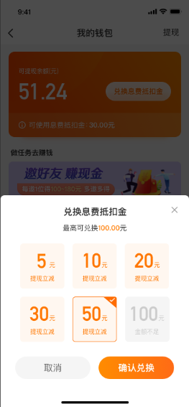
其他注意事项 | 1、可与其他优惠叠加使用（如息费券），自动抵扣，无需勾选； 2、每年12 月31日清空去年12月31日及之前发放未使用的息费抵扣金。 例如： 1）2021年12月31日清空2020年12月31日及之前发放的息费抵扣金，清空时间范围：2020.1.1-2020.12-31。 2）2022年12月31日，清空2021年12月31日及之前发放的息费抵扣金，清空时间范围：2021.1.1-2022.12.31。 3、根据发放成功日期由远及近抵扣。 4、不可转赠、不可折现。 5、多渠道获取免息金，可叠加使用。 6、可跨订单使用。
客户息费抵扣金兑换渠道 | APP我的钱包→兑换息费抵扣金，兑换息费抵扣金仅能选择固定金额：5、10、20、30、50及100元；页面如右：
VCSS新增查询息费抵扣金功能 | 1、路径：VCSS系统—订单管理—订单查询/贷前查询—优惠信息—息费抵扣金； 2、新增功能如下：注：展示一页十行，以发放时间自上而下倒序排列。
字段名称 | 备注
关联业务号 | 使用本次免息金的业务号；若有多个，分号隔开展示
已使用详情 | 本次免息金使用的业务号和已使用金额一一对应，调VBS接口查询；若有多个分号隔开展示
操作 | 【查看详情】按键，点击出现详情页，只可查看不可编辑，如下图：

